상품제안서
맥세이프 15W 고속 2IN1 무선 충전기 ( 갤럭시 워치 ) C-TYPE | 상품코드: F32200

 |  |  |  |  |  |  | 02-412-0044 | www.easy1.co.kr
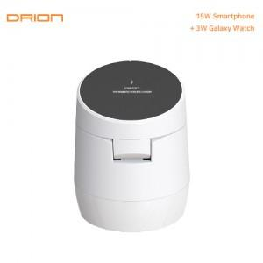

【상세/제작정보】

【인쇄/포장옵션】 | 레이저, 풀칼라 / 포장지포장

【공급단가】 | 수량 | 100~ | 300~ | 500~ | 1,000~ | 3,000~
*VAT별도 | 단가 | 9,090원 | 8,940원 | 8,720원 | 8,500원 | 8,360원

【상품 URL】 | http://www.easy1.co.kr/src/goods_detail.php?gdno=32200

